Sheet1
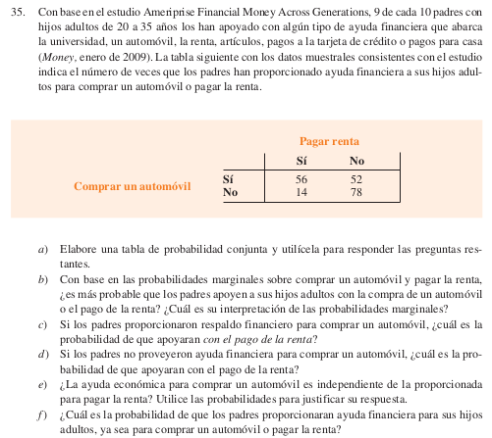

a) |  | Casa
 |  | Si | No | Total
Auto | Si | 56 | 52 | 108
 | No | 14 | 78 | 92
 | Total | 70 | 130 | 400

 |  | Casa
 |  | Si | No | Total
Auto | Si | 0.14 | 0.13 | 0.27
 | No | 0.035 | 0.195 | 0.23
 | Total | 0.175 | 0.325 | 1

b)

